手順書
操作手順書 |  |  |  |  | 作成日時：2019/10/17-16:49:27

 | １．操作環境

 |  |  | シナリオファイル名 | C:\Users\Administrator\Desktop\動作確認手順\仕切CSV出力.winsnr

 | ２．操作手順

 |  | ２．１．シナリオ：仕切CSV出力
 |  |  | ２．１．１．[仕切ＣＳＶ出力 ]ウィンドウ |  |  | 確認日 | 結果
 |  |  | 画面 | 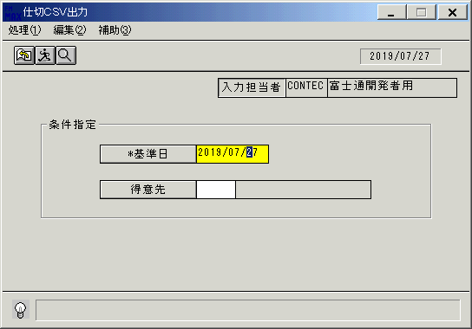
 |  |  | 操作内容 | 「仕切ＣＳＶ出力 」ウィンドウを初期画面表示します。「基準日」を入力します。

 |  |  | ２．１．２．[仕切ＣＳＶ出力 ]ウィンドウ |  |  | 確認日 | 結果
 |  |  | 画面 | 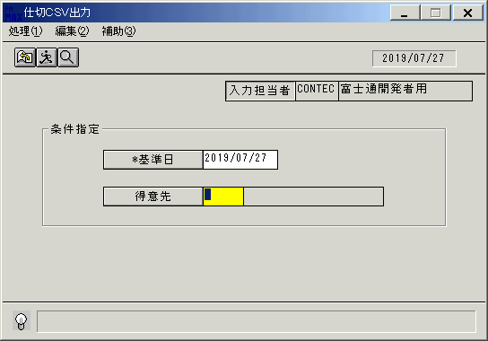
 |  |  | 操作内容 | 「得意先」をクリックします。

 |  |  | ２．１．３．[デスクトップ]ウィンドウ - [得意先一覧ウィンドウ ]ウィンドウ |  |  | 確認日 | 結果
 |  |  | 画面 | 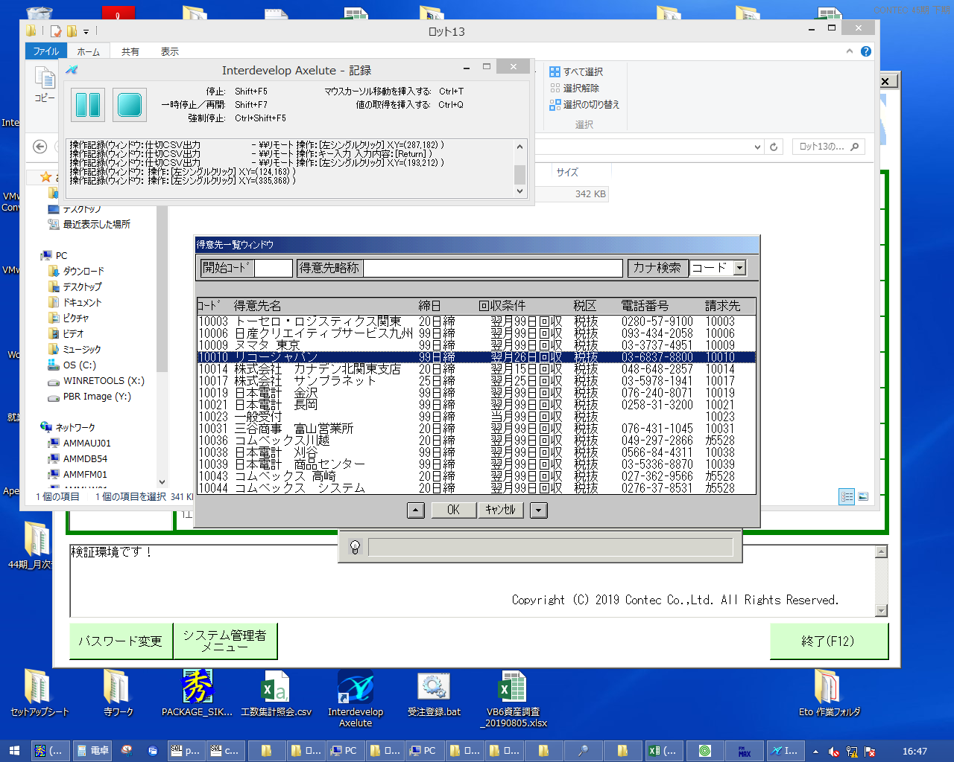
 |  |  | 操作内容 | 得意先を選択し、「OK」をクリックします。

 |  |  | ２．１．４．[仕切ＣＳＶ出力 ]ウィンドウ |  |  | 確認日 | 結果
 |  |  | 画面 | 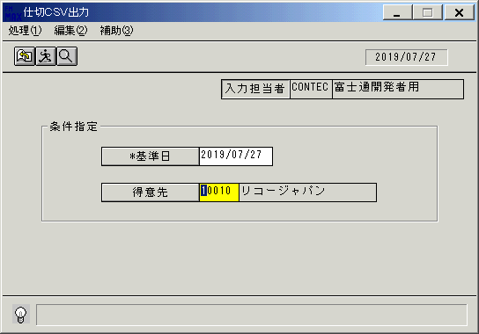
 |  |  | 操作内容 | Enterキーを押します。

 |  |  | ２．１．５．[仕切ＣＳＶ出力 ]ウィンドウ - [仕切ＣＳＶ出力 ]ウィンドウ |  |  | 確認日 | 結果
 |  |  | 画面 | 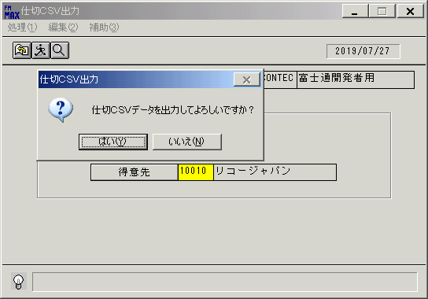
 |  |  | 操作内容 | 「はい」をクリックし、CSVファイルを保存します。

画面(仕切ＣＳＶ出力)
画面項目説明 |  |  |  | ユーザ名：㈱コンテック殿 |  |  |  |  |  |  | ｼｽﾃﾑ名：新総合情報システム |  |  |  |  | ﾌﾟﾛｾｽID/名：販売システム |  |  | 作成日:２００６年０９月０８日
 |  |  |  |  |  |  |  |  |  |  | ｼﾞｮﾌﾞID/名： ／ＣＳＶ作成 |  |  |  |  | ﾌﾟﾛｸﾞﾗﾑID/名：TOKＦＰ５１/仕切ＣＳＶ出力 |  |  | 作成者：R&D) 相馬

 | 【画面項目説明】 |  | 画面名：仕切ＣＳＶ出力 |  |  |  |  |  |  |  |  |  | FormID：ＴＯＫＦＰ５１ |  | ＴＯＫ |  | 初期状態
 |  |  |  |  |  |  |  |  |  |  |  |  |  |  | 権限
 | № | 入出力項目名 |  |  | 入力 |  | 表示 | 属性 | 表示桁 | 入力桁 | レ | データソース |  | 項目名(初期値） |  |  |  | 項目説明
 |  |  |  |  | 必須 | 任意

 | 1 | 得意先（コード） |  |  |  | ○ |  | X | 5 | 5
 | 2 | 得意先（名称） |  |  |  |  | ○ | NX | 40
 | 3 | 入力担当者（コード） |  |  |  |  | ○ | X | 6
 | 4 | 入力担当者（名称） |  |  |  |  | ○ | NX | 20 |  |  | 担当者マスタ |  | 担当者名
 |  | §2008/6/19 FKS）S.Nakajima ADD START
 | 5 | 基準日 |  |  | ○ |  | ○ | X | 10 | 8 |  | 運用日マスタ（オンライン） |  | 運用日付
 |  | §2008/6/19 FKS）S.Nakajima ADD END

起動元EXE
システム情報
制御ファイル
データファイル
起動先EXE

画面(仕切ＣＳＶ出力) (2)
画面項目説明 |  |  |  | ユーザ名：㈱コンテック殿 |  |  |  |  |  |  | ｼｽﾃﾑ名：新総合情報システム |  |  |  |  | ﾌﾟﾛｾｽID/名：販売システム |  |  | 作成日:２００６年０９月０８日
 |  |  |  |  |  |  |  |  |  |  | ｼﾞｮﾌﾞID/名： ／ＣＳＶ作成 |  |  |  |  | ﾌﾟﾛｸﾞﾗﾑID/名：TOKＦＰ５１/仕切ＣＳＶ出力 |  |  | 作成者：R&D) 相馬

 | 【画面項目説明】 |  | 画面名：仕切ＣＳＶ出力 |  |  |  |  |  |  |  |  |  | FormID：ＴＯＫＦＰ５１ |  | ﾓｰﾄﾞ |  | 項目入力時
 |  |  |  |  |  |  |  |  |  |  |  |  |  |  | 権限
 | № | 入出力項目名 |  |  | 入力 |  | 表示 | 属性 | 表示桁 | 入力桁 | レ | データソース |  | 項目名(初期値） |  |  |  | 項目説明
 |  |  |  |  | 必須 | 任意

 | 1 | 得意先（コード） |  |  |  | ○ |  | X | 5 | 5
 | 2 | 得意先（名称） |  |  |  |  | ○ | NX | 40 |  |  | 得意先マスタ |  | 得意先略称名
 | 3 | 入力担当者（コード） |  |  |  |  | ○ | X | 6
 | 4 | 入力担当者（名称） |  |  |  |  | ○ | NX | 20 |  |  | 担当者マスタ |  | 担当者名
 |  | §2008/6/19 FKS）S.Nakajima ADD START
 | 5 | 基準日 |  |  | ○ |  | ○ | X | 10 | 8 |  | 運用日マスタ |  | 運用日付
 |  | §2008/6/19 FKS）S.Nakajima ADD END

起動元EXE
システム情報
制御ファイル
データファイル
起動先EXE

